第２号様式（申請書兼請求書）
印
第２号様式（第５条関係） |  |  |  |  |  |  |  |  |  |  |  |  |  |  |  | 基準年 | 2026-04-01
 |  |  |  |  |  |  |  |  |  |  |  |  |  |  |  | 単価 | 300
練馬区教育委員会教育長 宛て

練馬区こども誰でも通園事業補助金交付申請書兼請求書

請求日：本申請書の記入日を記載してください
請求期間：請求する利用期間を記載してください。
エクセル様式の場合、５ 請求額から自動で計算されます
 | 令和8年度こども誰でも通園事業補助金の利用料負担軽減について交付申請いたします。補助金受給対象者となった場合には、当該補助金を請求いたしますので、下記の指定の口座へ振り込んでください。 なお、補助金交付申請に当たり、つぎの事項に同意します。 １ 補助金の支給に当たり、区が保有する個人情報を利用すること。 ２ 教育委員会教育長が利用した乳児等通園支援事業を行う事業所に補助金交付対象者であることを通知し、利用状況および利用料の支払い状況を確認すること。
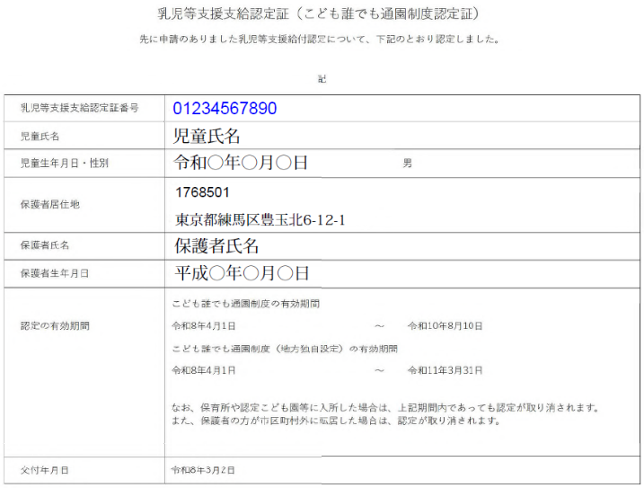
１ 請求日および請求期間
請求日
請求期間 （この請求書で請求する利用者負担額に係る乳児等通園支援の利用期間） |  |  |  |  |  |  | 令和 年 月分から令和 年 月分まで

印
２ 申請者（請求者）※「４」の口座名義人を請求者にしてください。
フリガナ |  |  |  |  |  |  | 児童 との 続柄 |  | 生年月日
氏名 |  |  |  |  |  |  |  |  | 現住所 | 〒

 |  |  |  |  |  |  |  |  |  | 電話

３ 児童 ※児童ごとにこの請求書を提出してください。
認定番号 |  |  |  |  |  |  | 認定の有効期間 |  |  |  |  | ～
フリガナ |  |  |  |  |  |  | 生年月日
総合支援システムで表示される「乳児等支援支給認定証」の
認定番号：11桁の認定証番号
認定の有効期間：上段の有効期間
氏名 |  |  |  |  |  |  | 請求期間内の 転入転出状況 |  | □ | 現住所のとおり
 |  |  |  |  |  |  |  |  | □ | 年 月 日 |  |  |  | 練馬区外から転入
 |  |  |  |  |  |  |  |  | □ | 年 月 日 |  |  |  | 練馬区外へ転出
今後の転居 の予定 |  | □ | あり |  | 転居先の住所
 |  | □ | なし |  | 転居予定日 |  |  | 年 月 日

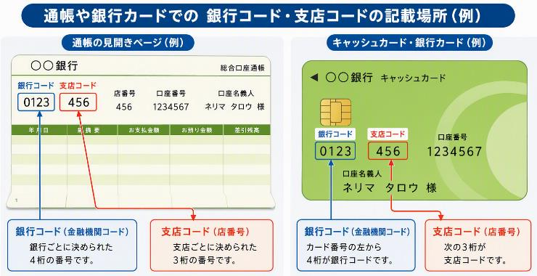
４ 振込先 ※「２」の請求者名義の口座をご記入ください。
金融機関名 |  |  |  |  |  |  |  |  |  |  | 預金種別
 |  |  | 銀行・信用金庫 農協・信用組合 |  |  |  |  |  | 支店 出張所 |  | 口座番号
金融機関 コード |  |  |  | 支店 コード |  |  |  | 口座名義
 |  |  |  |  |  |  |  | (カタカナ)
 |  |  |  |  |  |  |  |  |  |  |  |  |  |  | 裏面も記入してください。
５ 請求額
利用施設名 |  |  | 利用月 |  | 利用時間 (10時間まで)① |  |  | 利用料 (実費負担除く)② |  |  | 上限額 (①×300円)③ |  |  | 請求額(②と③を比べて少ない額)
 |  |  | 2026-04-01 |  |  | 時間 |  |  |  | 円 | 0 |  | 円 | 0 | 円
利用施設名：対象期間に複数施設を利用している場合、施設名の横に「○月」と記載してください。
利用時間、利用施設に払った利用料、補助の上限額、請求額を記載
エクセル様式の場合、黄色いセルに利用時間、利用料を入力すると自動計算されます。
※利用料に、給食費、おやつ代その他実費負担額は含めないでください。
 |  |  | 2026-05-01 |  |  | 時間 |  |  |  | 円 | 0 |  | 円 | 0 | 円
 |  |  | 2026-06-01 |  |  | 時間 |  |  |  | 円 | 0 |  | 円 | 0 | 円
 |  |  | 2026-07-01 |  |  | 時間 |  |  |  | 円 | 0 |  | 円 | 0 | 円
 |  |  | 2026-08-01 |  |  | 時間 |  |  |  | 円 | 0 |  | 円 | 0 | 円
 |  |  | 2026-09-01 |  |  | 時間 |  |  |  | 円 | 0 |  | 円 | 0 | 円
合計 |  |  | ４月～９月までの合計請求額 |  |  |  |  |  |  |  |  |  |  | 0 | 円

利用施設名 |  |  | 利用月 |  | 利用時間 (10時間まで)① |  |  | 利用料 (実費負担除く)② |  |  | 上限額 (①×300円)③ |  |  | 請求額(②と③を比べて少ない額)
 |  |  | 2026-10-01 |  |  | 時間 |  |  |  | 円 | 0 |  | 円 | 0 | 円
 |  |  | 2026-11-01 |  |  | 時間 |  |  |  | 円 | 0 |  | 円 | 0 | 円
 |  |  | 2026-12-01 |  |  | 時間 |  |  |  | 円 | 0 |  | 円 | 0 | 円
 |  |  | 2027-01-01 |  |  | 時間 |  |  |  | 円 | 0 |  | 円 | 0 | 円
 |  |  | 2027-02-01 |  |  | 時間 |  |  |  | 円 | 0 |  | 円 | 0 | 円
 |  |  | 2027-03-01 |  |  | 時間 |  |  |  | 円 | 0 |  | 円 | 0 | 円
合計 |  |  | 10月～３月までの合計請求額 |  |  |  |  |  |  |  |  |  |  | 0 | 円

合計請求額 |  |  |  |  |  |  |  |  |  |  |  |  |  | 0 | 円
※ 上の表で記入した利用料を事業所に支払ったことを証明する書類（事業所が発行した領収書等）を全て添付してください。

記入例
印
記入例
第２号様式（第５条関係） |  |  |  |  |  |  |  |  |  |  |  |  |  |  |  |  |  |  |  | 基準年 | 2026-04-01
 |  |  |  |  |  |  |  |  |  |  |  |  |  |  |  |  |  |  |  | 単価 | 300
練馬区教育委員会教育長 宛て

練馬区こども誰でも通園事業補助金交付申請書兼請求書

請求日：本申請書の記入日を記載してください
請求期間：請求する利用期間を記載してください。
エクセル様式の場合、５ 請求額から自動で計算されます
必要事項の入力・印刷後、押印してください。
（スタンプ印不可、朱肉を使用する）
 | 令和8年度こども誰でも通園事業補助金の利用料負担軽減について交付申請いたします。補助金受給対象者となった場合には、当該補助金を請求いたしますので、下記の指定の口座へ振り込んでください。 なお、補助金交付申請に当たり、つぎの事項に同意します。 １ 補助金の支給に当たり、区が保有する個人情報を利用すること。 ２ 教育委員会教育長が利用した乳児等通園支援事業を行う事業所に補助金交付対象者であることを通知し、利用状況および利用料の支払い状況を確認すること。
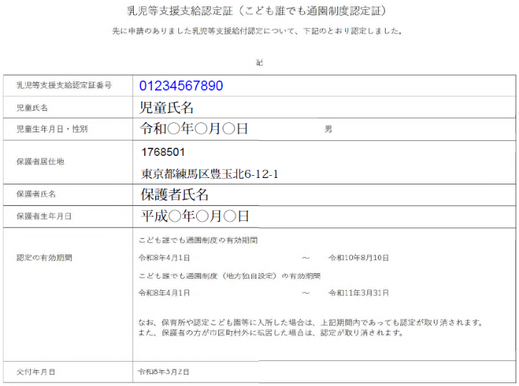
１ 請求日および請求期間
請求日 |  |  |  |  |  |  |  |  | 2026-08-25
請求期間 （この請求書で請求する利用者負担額に係る乳児等通園支援の利用期間） |  |  |  |  |  |  |  |  | 令和8年4月分から令和8年9月分まで

印
２ 申請者（請求者）※「４」の口座名義人を請求者にしてください。
フリガナ |  |  | ネリマ タロウ |  |  |  |  |  | 児童 との 続柄 |  | 父 | 生年月日 |  | 1999-11-11
氏名 |  |  | 練馬 太郎 |  |  |  |  |  |  |  |  | 現住所 | 〒 | 176-8501
 |  |  |  |  |  |  |  |  |  |  |  |  | 練馬区豊玉北6-12-1 練馬マンション10階
 |  |  |  |  |  |  |  |  |  |  |  |  | 電話 |  | 03-3993-1050

３ 児童 ※児童ごとにこの請求書を提出してください。
認定番号 |  |  | 0123456789 |  |  |  |  |  | 認定の有効期間 |  |  | 2026-04-01 |  |  |  | ～ |  | 2026-07-30
フリガナ |  |  | ネリマ ジドウ |  |  |  |  |  | 生年月日 |  |  | 2025-07-07
総合支援システムで表示される「乳児等支援支給認定証」の
認定番号：11桁の認定証番号
認定の有効期間：上段の有効期間
氏名 |  |  | 練馬 児童 |  |  |  |  |  | 請求期間内の 転入転出状況 |  |  | ☑ | 現住所のとおり
 |  |  |  |  |  |  |  |  |  |  |  | □ | 年 月 日 |  |  |  |  | 練馬区外から転入
 |  |  |  |  |  |  |  |  |  |  |  | □ | 年 月 日 |  |  |  |  | 練馬区外へ転出
今後の転居 の予定 |  |  | □ | あり |  | 転居先の住所
 |  |  | ☑ | なし |  | 転居予定日 |  |  |  | 年 月 日

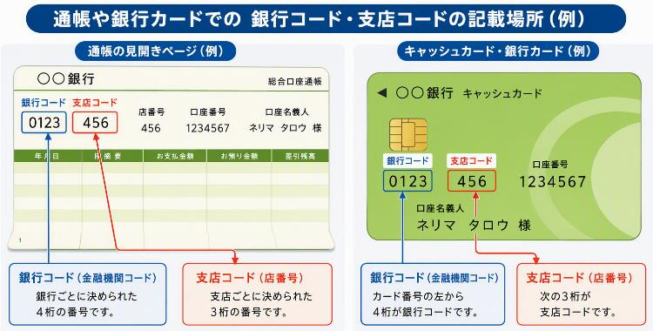
４ 振込先 ※「２」の請求者名義の口座をご記入ください。
金融機関名 |  |  |  |  |  |  |  |  |  |  |  |  |  | 預金種別 |  |  | 普通
三菱ＵＦＪ |  |  |  | 銀行・信用金庫 農協・信用組合 |  |  |  | 練馬駅前 |  |  |  | 支店 出張所 |  | 口座番号 |  |  | 1234567
金融機関 コード |  | 0001 |  |  | 支店 コード |  | 123 |  |  | 口座名義 |  |  | 練馬 太郎
 |  |  |  |  |  |  |  |  |  | (カタカナ) |  |  | ネリマ タロウ
 |  |  |  |  |  |  |  |  |  |  |  |  |  |  |  |  |  |  | 裏面も記入してください。
５ 請求額
利用施設名 |  |  |  | 利用月 |  | 利用時間 (10時間まで)① |  |  |  | 利用料 (実費負担除く)② |  |  |  | 上限額 (①×300円)③ |  |  |  | 請求額(②と③を比べて少ない額)
○○園 |  |  |  | 2026-04-01 |  | 10 |  | 時間 |  | 3,000 |  |  | 円 | 3,000 |  |  | 円 | 3,000 | 円
利用時間、利用施設に払った利用料、補助の上限額、請求額を記載
エクセル様式の場合、黄色いセルに利用時間、利用料を入力すると自動計算されます。
※利用料に、給食費、おやつ代その他実費負担額は含めないでください。
 |  |  |  | 2026-05-01 |  | 10 |  | 時間 |  | 3,000 |  |  | 円 | 3,000 |  |  | 円 | 3,000 | 円
 |  |  |  | 2026-06-01 |  | 5 |  | 時間 |  | 1,500 |  |  | 円 | 1,500 |  |  | 円 | 1,500 | 円
 |  |  |  | 2026-07-01 |  |  |  | 時間 |  |  |  |  | 円 | 0 |  |  | 円 | 0 | 円
 |  |  |  | 2026-08-01 |  |  |  | 時間 |  |  |  |  | 円 | 0 |  |  | 円 | 0 | 円
 |  |  |  | 2026-09-01 |  | 10 |  | 時間 |  | 3,000 |  |  | 円 | 3,000 |  |  | 円 | 3,000 | 円
合計 |  |  |  | ４月～９月までの合計請求額 |  |  |  |  |  |  |  |  |  |  |  |  |  | 10,500 | 円

利用施設名：対象期間に複数施設を利用している場合、施設名の横に「○月」と記載してください。
利用施設名 |  |  |  | 利用月 |  | 利用時間 (10時間まで)① |  |  |  | 利用料 (実費負担除く)② |  |  |  | 上限額 (①×300円)③ |  |  |  | 請求額(②と③を比べて少ない額)
○○園（11月） △△園（12月） |  |  |  | 2026-10-01 |  |  |  | 時間 |  |  |  |  | 円 | 0 |  |  | 円 | 0 | 円
 |  |  |  | 2026-11-01 |  |  |  | 時間 |  |  |  |  | 円 | 0 |  |  | 円 | 0 | 円
 |  |  |  | 2026-12-01 |  |  |  | 時間 |  |  |  |  | 円 | 0 |  |  | 円 | 0 | 円
 |  |  |  | 2027-01-01 |  |  |  | 時間 |  |  |  |  | 円 | 0 |  |  | 円 | 0 | 円
 |  |  |  | 2027-02-01 |  |  |  | 時間 |  |  |  |  | 円 | 0 |  |  | 円 | 0 | 円
 |  |  |  | 2027-03-01 |  |  |  | 時間 |  |  |  |  | 円 | 0 |  |  | 円 | 0 | 円
合計 |  |  |  | 10月～３月までの合計請求額 |  |  |  |  |  |  |  |  |  |  |  |  |  | 0 | 円

合計請求額 |  |  |  |  |  |  |  |  |  |  |  |  |  |  |  |  |  | 10,500 | 円
※ 上の表で記入した利用料を事業所に支払ったことを証明する書類（事業所が発行した領収書等）を全て添付してください。

